Säkerhetsfunktioner
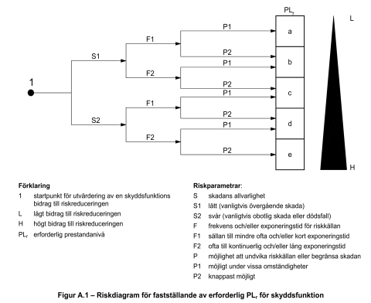
Identifierade säkerhetsfunktioner
 |  | Bestämning av PLr
Nr: | Namn på säkerhetsfunktion | S | F | P | PLr | Beskrivning
 |  | - | - | - | -
 |  | - | - | - | -
 |  | - | - | - | -
 |  | - | - | - | -
 |  | - | - | - | -
 |  | - | - | - | -
 |  | - | - | - | -
 |  | - | - | - | -
 |  | - | - | - | -
 |  | - | - | - | -
 |  | - | - | - | -
 |  | - | - | - | -
 |  | - | - | - | -
 |  | - | - | - | -
 |  | - | - | - | -
 |  | - | - | - | -
 |  | - | - | - | -
 | Rad avsedd för kopiering (innehåller formler) | - | - | - | -

 |  |  |  |  |  |  | PLr= Preformance Level required

Info Riskuppskattning
